nguyen li dem
Nguyên lý đếm cơ bản
Nguyên lý cộng
Để làm công việc A ta có 2 phương pháp
Phương pháp 1: có n cách thực hiện
Phương pháp 2: có m cách thực hiện

Vậy sẽ có n + m cách thực hiện

Nguyên lý nhân
Để thực hiện công việc A cần có 2 bước
Bước 1: có n cách thực hiện
Bước 2: có m cách thực hiện

Vậy có tất cả n*m cách thực hiện

Nguyên lí bù trừ
|A ∪ B| = |A| + |B| − |A ∩ B|
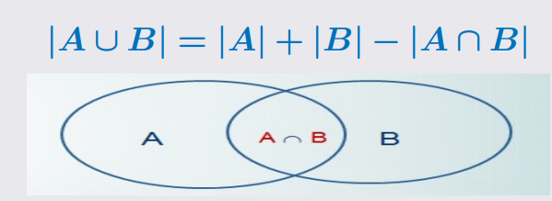

Nguyên lí dirichlet
Giá trị trần của x , kí hiệu [x] là số nguyên nhỏ nhất mà >= x
VD
2.1 | -> 3
2.9 | -> 3
Giả sử có n chim bồ câu trong k chuồng, khi đó tồn tại ít nhất 1 chuồng chứ từ [n/k] bồ câu trở lên
VD
 | 20 chim bồ câu trong 6 chuông
 | 3.3333333333 | -> 4

to hop lap
Hoán vị lặp

Cho n đối tượng trong đó có n(i) đối tượng loại i ( 1 < i <= k) giống hệt nhau
Mỗi cách sắp xếp có thứ tự n đối tượng đã cho gọi là một hoán vị lặp của n

VD: AAABBB |  | Các phần tử có thể lặp lại

Chỉnh hợp lặp
Cho A là tập hợp gồm n phần tử. Chỉnh hợp lặp chập k của n phần tử là một bộ sắp thứ tự k phần tử của A, các phần tử có thể lặp lại.
VD: có 5 phần tử, chọn 2 phần tử
B1: chọn phần tử thứ 1 từ 5 phần tử
B2. chọn phần tử thứ 2 từ 5 phần tử. ( số phần tử qua các bước không mất đi)

Tổ hợp lặp
Mỗi cách chọn ra k vật từ n loại vật khác nhau (trong đó mỗi loại vật có thể được chọn lại nhiều lần) được gọi là tổ hợp lặp chập k của n.

Số nghiệm không âm của phương trình

Khai triển lũy thừa của đa thức

 | tổng được lấy trên tất cả các bộ m số tự nhiên (k1,k2,…,km) sao cho k1 + k2 +…+ km = n.

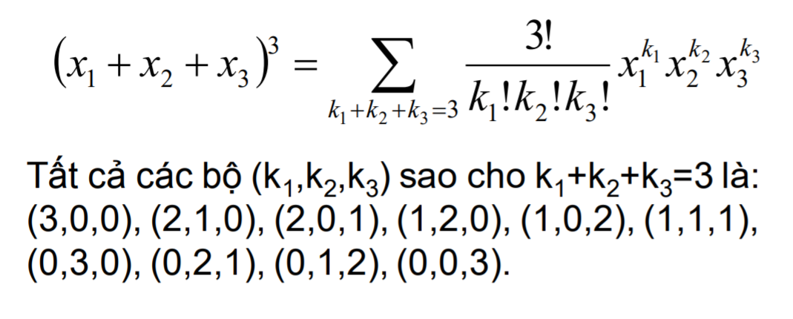

 | Chính là bài toán tìm số nghiệm của phương trình x1 + x2 + x3 = 3
 | = 5C 3

